Sheet1
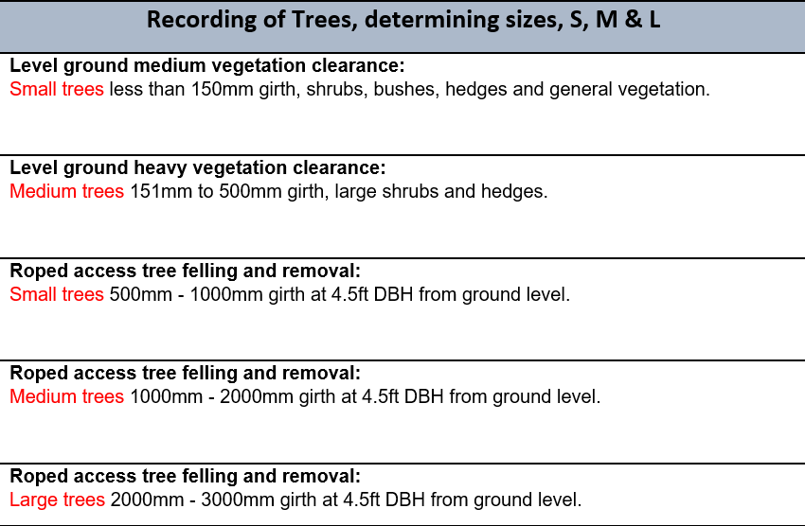
Cyfanswm y coed a dynnwyd fel rhan o brosiect Metro Llinellau Craidd y Cymoedd
Blwyddyn | ELR | Nifer y coed a dynnwyd
2020 - 2021 | CAM (Merthyr) | 976
 | THT | 469
 | Cyfanswm | 1445
2021 - 2022 | CAR | 1640
 | CAM | 117
 | CRY | 589
 | Multi (DDD) | 1197
 | Cyfanswm | 3543
2022 - 2023 | CAR | 141
 | RAD | 1294
 | THT | 473
 | ABD | 196
 | CAM | 4742
 | Cyfanswm | 6846
2023 - 2024 | CAR | 1783
 | THT | 5522
 | CRY | 1216
 | CAM | 1197
 | Multi (DDD) | 1647
 | Cyfanswm | 11365
Wedi’u cyfuno | Cyfanswm | 23199

